Sheet1
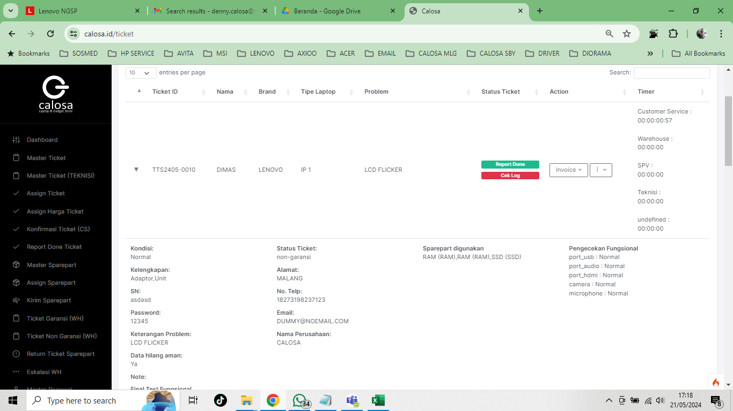
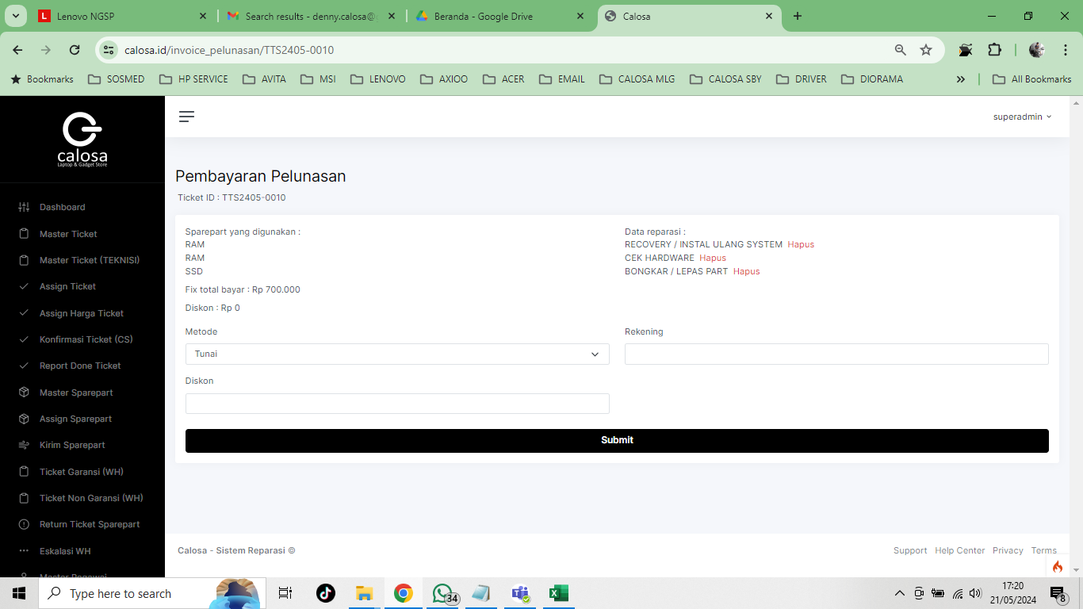
1 | JIKA SETELAH DI KONFIRMASI PERBAIKAN DAN CUSTOMER BATAL KLIK CANCEL TICKET SEHARUSNYA YANG MUNCUL (CREATE INVOICE UNTUK BIAYA PENGECEKAN )
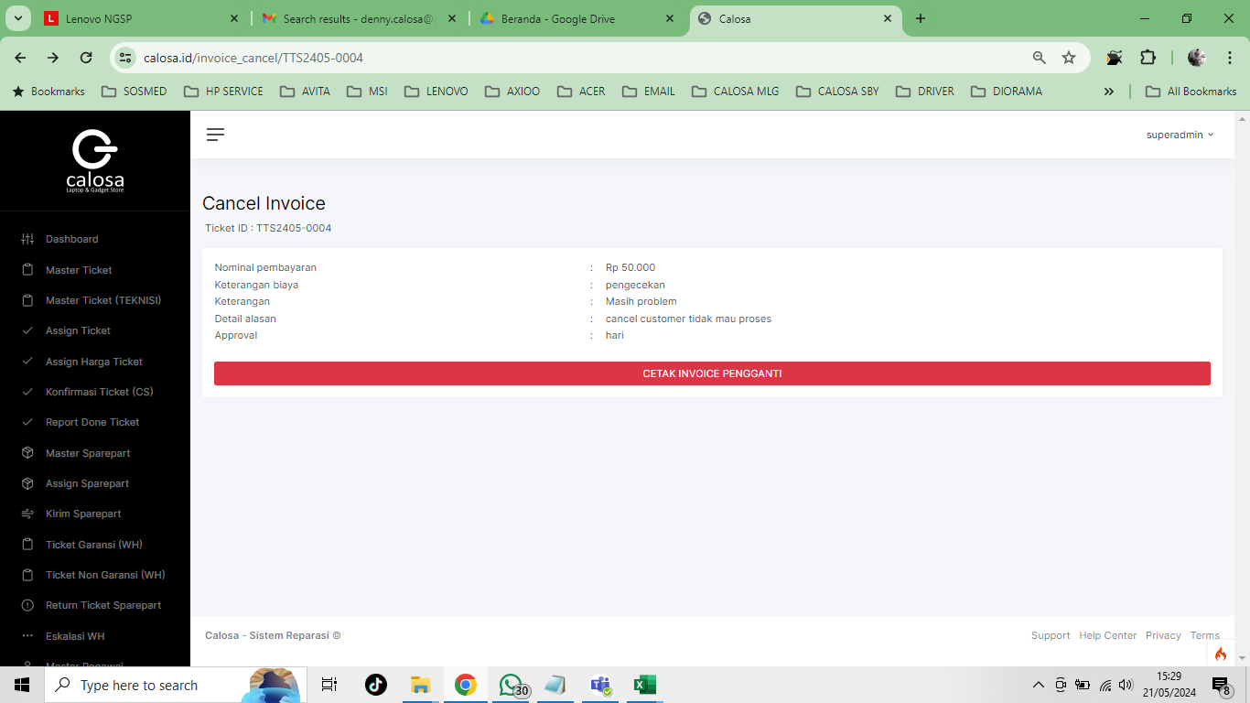

 |  |  | YANG MUNCUL SETELAH DI CANCEL TICKET ITU JADI CANCEL INVOICE

 | CANCEL INVOICE
 | CASE YANG SUDAH JADI INVOICE (CUSTOMER SUDAH TRANSAKSI) KEMUDIAN DICANCEL DIKARENAKAN SELANG BEBERAPA HARI PROBLEM MASIH MUNCUL ( VOID NOTA DENGAN PENGGANTIAN NOTA BARU)

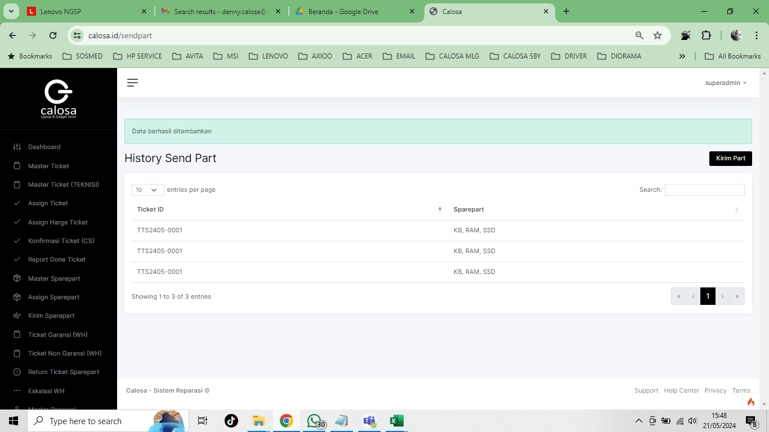
2 | HISTORI DARI WH TERIMA PART KIRIM KE TEKNISI TIDAK MUNCUL PART SUDAH DI KIRIM DRI WH 3 PART
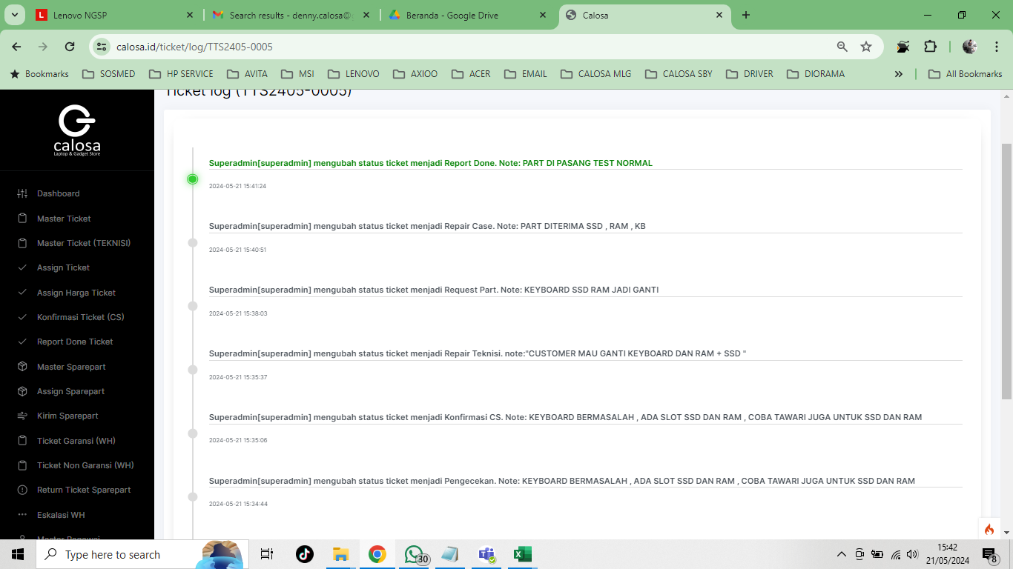

3 | YANG MUNCUL SAAT CREATE INVOICE 1 PART
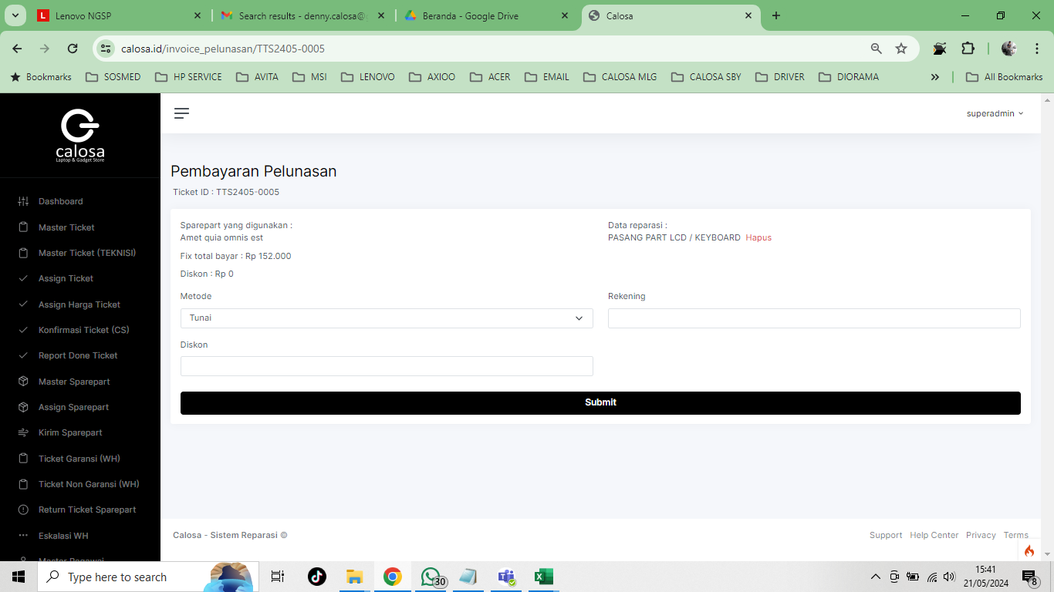

4 | TIKET GARANSI WH SAAT KLIK PART TIDAK READY SEHARUSNYA MUNCUL KOLOM CASE ID DAN NOTED , KARENA AKAN ORDER KE SYSTEM LAIN
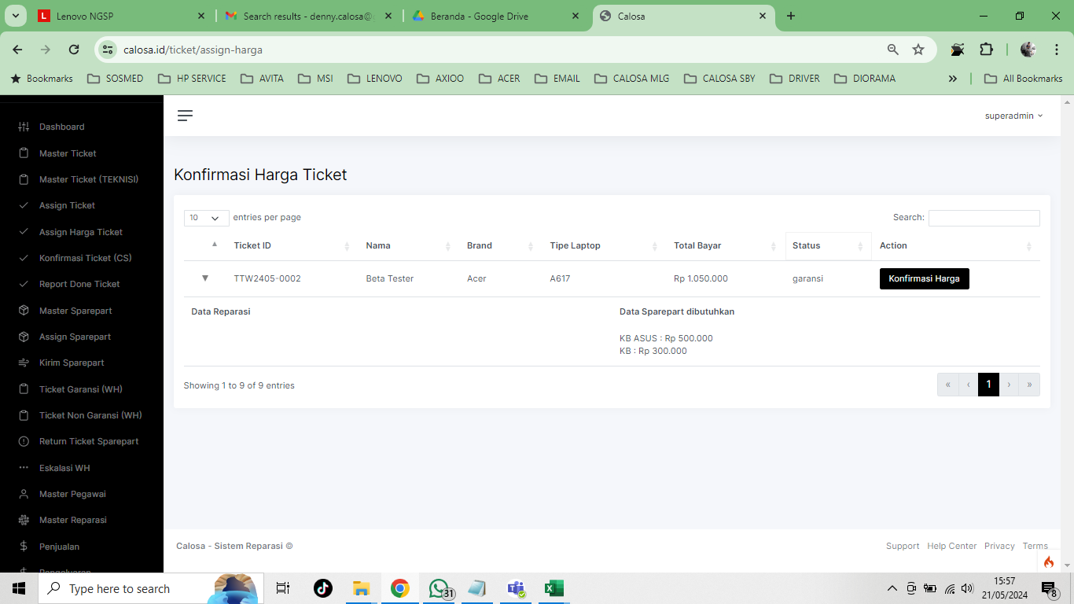

 |  |  |  | YANG MUNCUL DIARAHKAN KE KONFIRMASI HARGA TIKET

 |  |  |  |  | ????? MENGARAH KE HALAMAN TIDAK READY KOK

5 | TIDAK BUTUH PART (NON GARANSI)
 | PENGECEKAN
 | TIDAK BUTUH PART DITEMUKAN SOLUSI
 | TIDAK BISA CREATE INVOICE

 | PENGECEKAN | KALAU PAKAI ALUR INI ADA ERROR SETELAH KLIK SUBMIT
 | CEK KONFIRM CS
 | RECOVERY
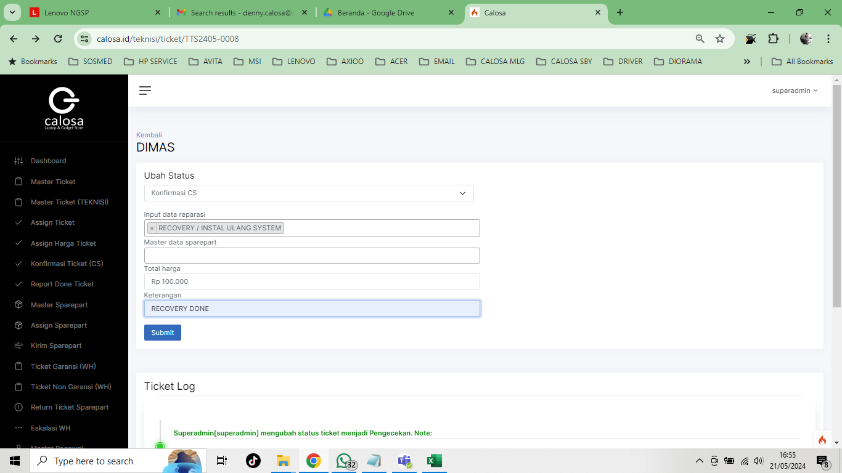

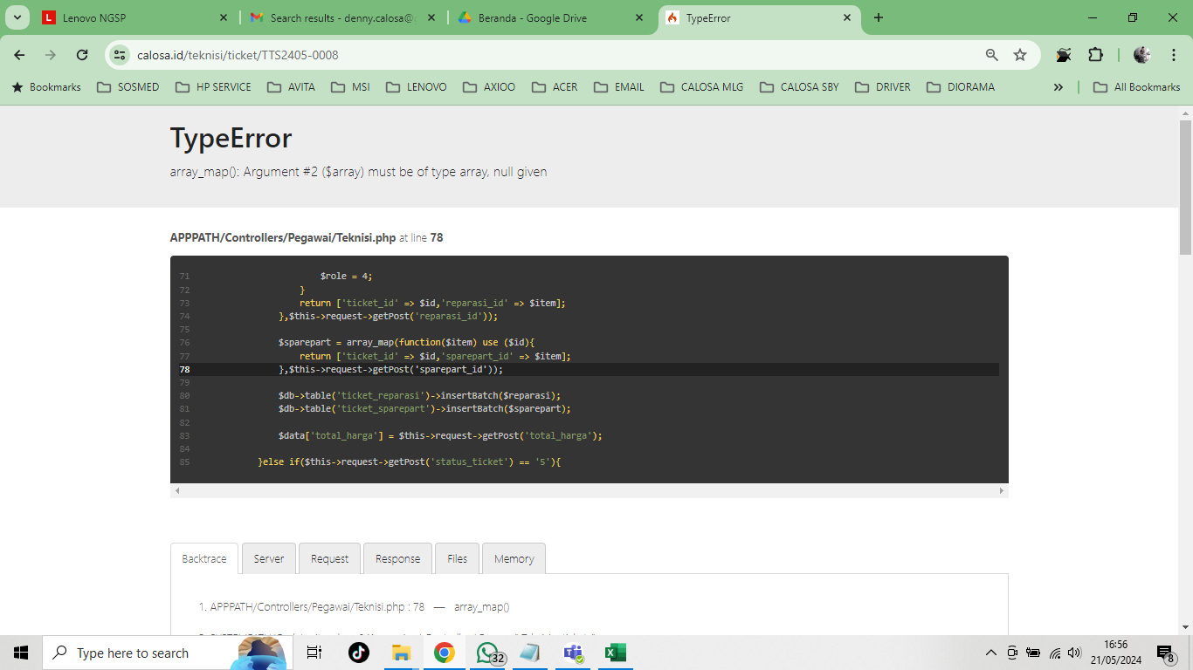

6 | PART TIDAK READY , BISA DI MUNCULKAN DETAIL PARTNYA |  | PART TIDAK READY STATUS LOGNYA MUNCUL , PADA SAAT PEMBAYARAN PARTNYA MUNCUL
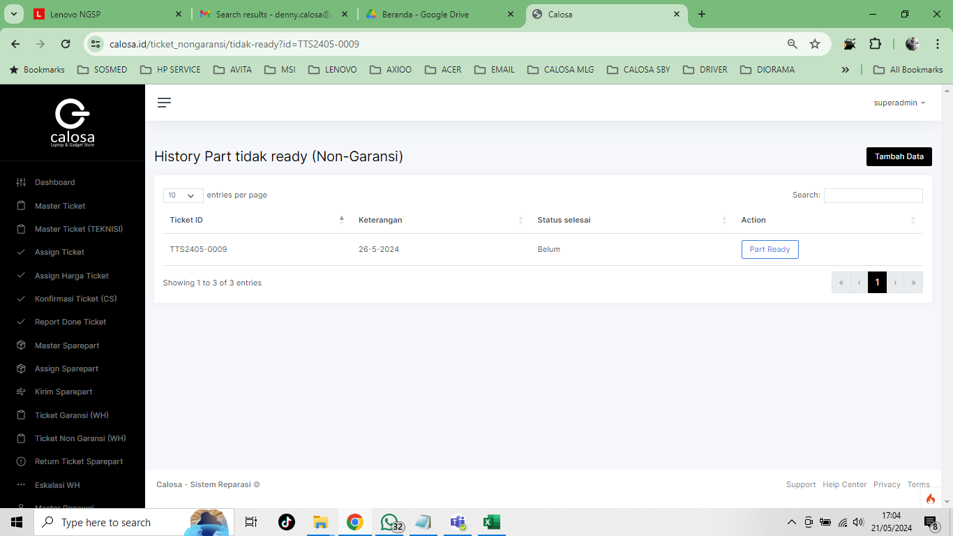
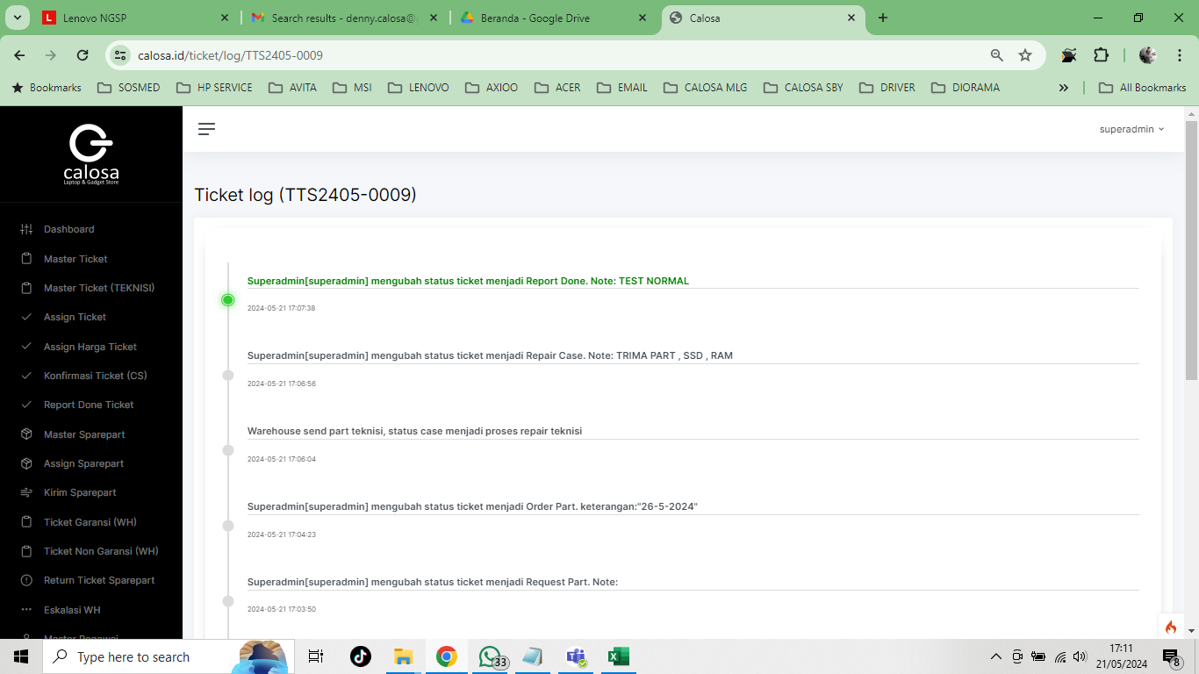

7 | MENU DISKON BELUM BISA
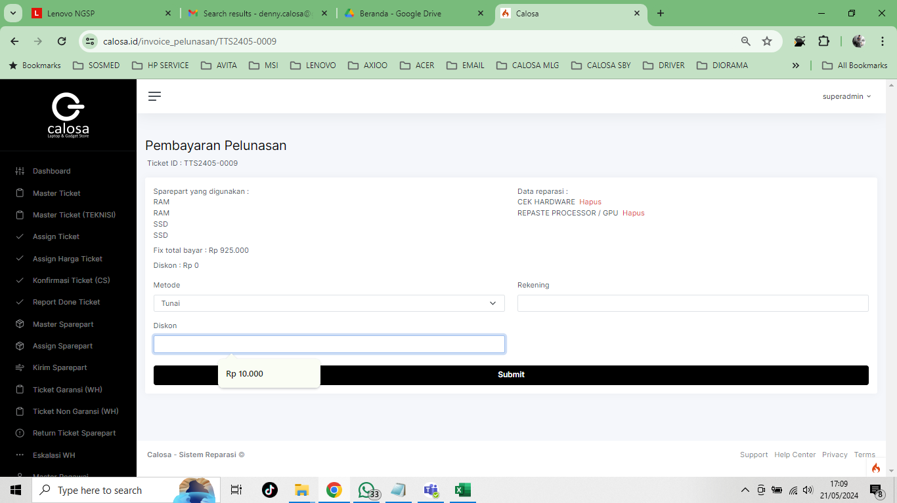

 |  |  | ?????

8 | STOCK MASTER PART TIDAK BERKURANG
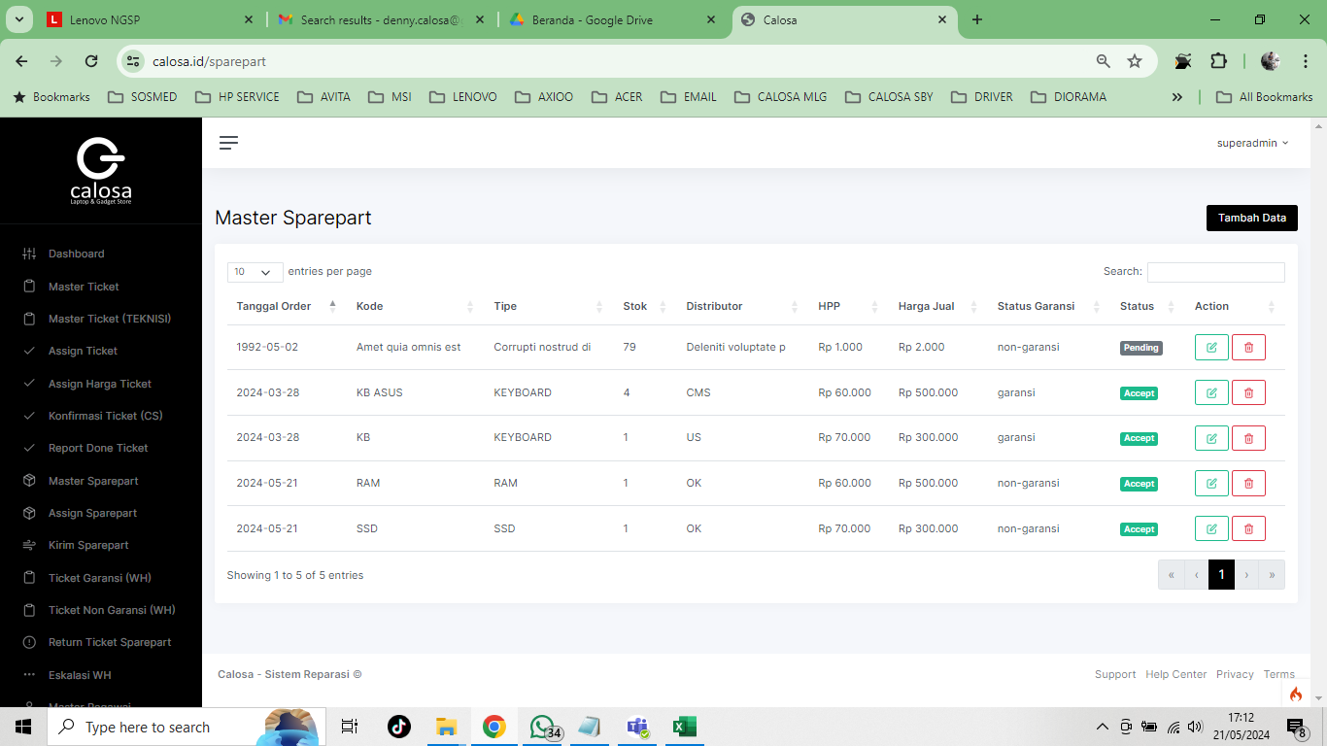

9 | KALAU TEKNISI KONFIRM CS PART INPUT 1 PART & 3 JASA SERVIS
 | WH KIRIM 2 PART
 | INVOICE MENYEBUTKAN 3 PART TAPI NOMINAL TOTAL CUMA 1 PART DAN JASA SERVIS YANG DI PAKAI

